点検様式作成フロー
点検様式作成フロ-

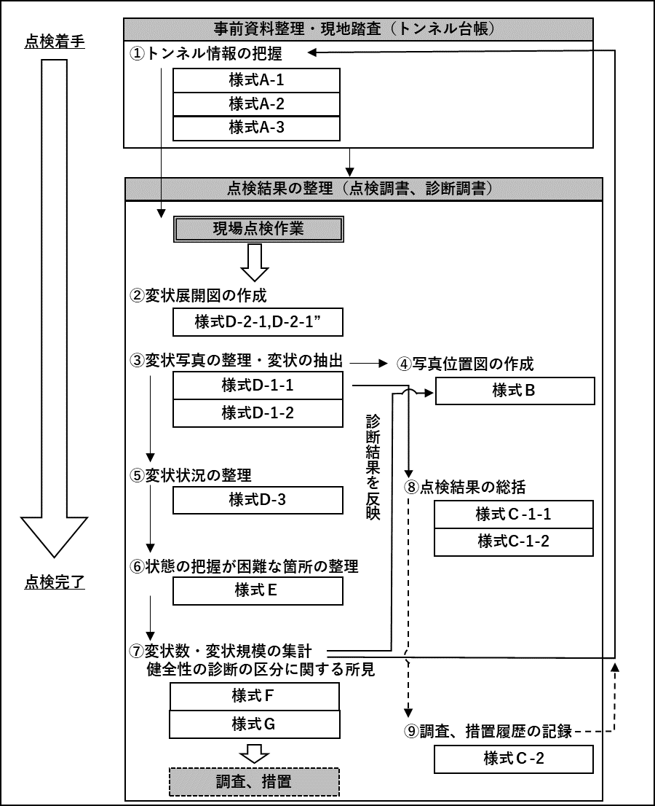
作成フロー図 | 点検調書作成手順
 | ①様式A-1～A-3（トンネル台帳）
 | トンネル点検の実施にあたっては，現場点検作業に先行してトンネル情報を収集する。トンネル台帳（様式Ａ－1～様式Ａ－3）はトンネル完成後に作成され，維持管理の段階で引き継がれるが，関連資料等を確認したうえで，追加情報があれば必要に応じて追記することが望ましい。

 | ②様式D-2-1、様式D-2-1´
 | 現場点検作業を実施し，近接目視点検で確認した変状状況や補修履歴を忠実に変状展開図に転記する。

 | ③様式D-1-1、様式D-1-2
 | 変状展開図や撮影した写真等をもとに，対象トンネルの対策区分を決定し，対策区分がⅡ～Ⅳの変状および異常判定区分「×」を抽出し，写真台帳を作成する。

 | ④様式B
 | 写真台帳の作成と同時に，トンネルの構造を展開した位置図に変状写真位置を記録する。

 | ⑤様式D-3
 | 変状展開図ならびに写真台帳をもとに覆工スパンごとの変状展開図を作成し，変状発生状況をとりまとめる。

 | ⑥様式E
 | 近接目視または打音検査，触診ができていない箇所および近接目視によらない方法を講じた場所に対する調査結果を記録する。
 | ⑦様式F、様式G
 | 様式Ｄ－1～様式Ｄ－3をもとに、健全性の診断結果を集計する。また，健全性の診断の区分に関する所見を記録する。
 | ⑧様式C-1-1、様式C-1-2
 | 写真台帳をもとに，対策区分がⅡ～Ⅳの変状（対策実施後のⅠを含む），異常判定区分「×」（対策実施後の「○」を含む）の概要を記録する。

 | ⑨様式C-2
 | 調査，措置を実施した場合，その履歴を記録する。
 | ファイル作成にあたって
 | ①ファイルの分割について
 | ファイルは以下の分割規則に従う。 ※各ファイルとも （参考）リスト のシートを付けて保存すること。 ・様式A-1～A-3は同一ファイルとする。 ・様式B、D-1-1、D-1-2、D-2-1（もしくはD-2-1'）は別ファイルとする。 ・様式C-1-1、C-1-2、C-2は同一ファイルとする。 ・様式D-3、E、F、Gは同一ファイルとする。

変状面積算出方法
変状面積算出方法

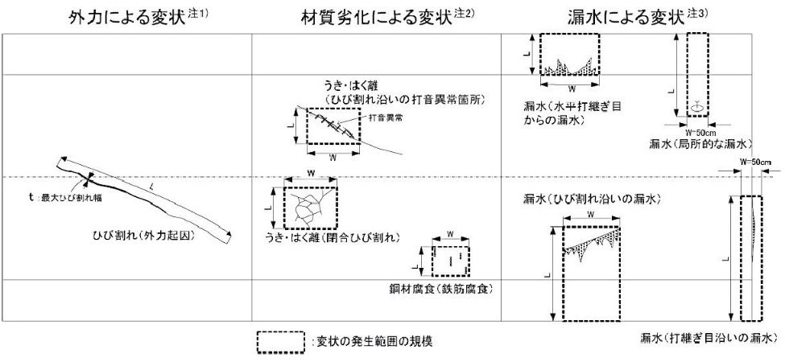

注1）外力による変状：ひび割れや圧ざの場合は変状の寸法を記録する。
例）ひび割れ：長さ（L）×最大ひび割れ幅（t）を記録する。 変形，移動，沈下：数値的な記載が可能な場合のみ記載する。
注2）材料劣化による：打音異常
例）うき，はく離（閉合ひび割れ）：変状範囲を包括する寸法（L×W） うき，はく離（ひび割れ沿い）：打音異常箇所を包括する寸法（L×W） 鋼材腐食（鉄筋腐食）：一括した対策が適当と考えられる範囲を包括する寸法（L×W）
注3）漏水による変状：漏水発生範囲を包括し，垂れ下がりの可能性がある側壁下端まで含めた寸法を，L×Wで記録する。打継ぎ目地沿いの 漏水については目地を跨いだ50cm幅を横幅とする。

記入の留意点
トンネルDBでは、Excelに記載された文字や数値・配置された画像を自動的に読込みデータベースへ登録します。
記録様式へ記入の留意点を下記に示します。

１．記録様式への記入
 | ➤各セルに表示されるコメントに従って、様式A-1～様式Gのシートに、点検結果（テキスト入力、選択項目）を入力してください。
 | ➤位置図(様式B)、変状写真(様式D-1-1)、異常写真(様式D-1-2)は記入した変状写真番号等に対応した画像を間違いないように貼り付けてください。
 | ➤列や行の挿入削除は行わず、セルの位置がずれないようにしてください。データベースへ読み取り時にずれて取り込まれてしまいます。

２．画像ファイルの配置の注意点
 | 登録に使用可能な画像ファイルの拡張子は「jpg」「jpeg」「png」の3種類のみです。
 | 必ず、１か所に画像１枚のみを張り付けてください。エクセルの図形などのオブジェクトは使用しないでください。
 | 張り付けた画像はエクセルのトリミング機能を使用しないでください。あらかじめ切り抜いた画像を利用してください。
 | ※１ 画像の左上を必ずセルの内部に含め、はみ出ないようにしてください。
 | ※２ 図の書式設定で「セルに合わせて移動やサイズを変更しない」のモードを使用しないでください。

使用しない

 | ※３ 「挿入」→「画像」→「セルの上に配置」してください。
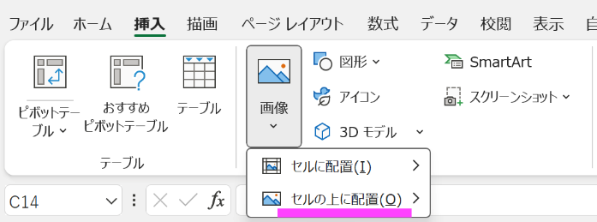

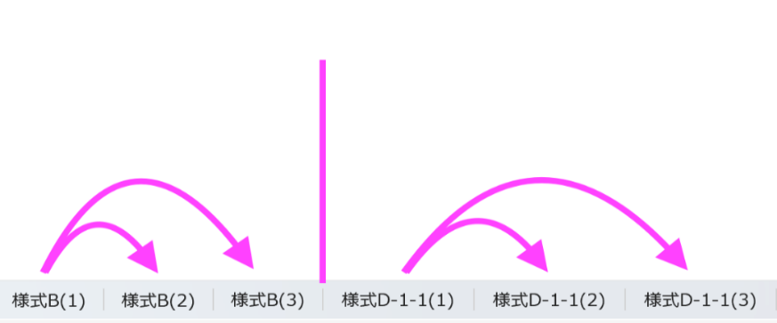
３．シート名の連番について
 | １ページに記載しきれない場合は、１シート内にページを増やすのではなくシート自体をコピーしシート名の末尾を連番にしてください。
 | 対象様式
 | 様式B
 | 様式D-1-1
 | 様式D-1-2
 | 様式D-2-1
 | 様式D-2-1´
 | 様式D-3_S00 ※スパン名を記載
 | 様式G

 | 末尾の連番の形式例
 | 様式B(1) 様式B(2) 様式B(3)
 | 様式B_001 様式B_002 様式B_003
 | 様式B_P001 様式B_P002 様式B_P003

 | ※DB登録における留意点であり、道路トンネル定期点検要領（令和6年9月国土交通省 道路局 国道・技術課）
 | https://www.mlit.go.jp/road/sisaku/yobohozen/yobohozen.html
 | で示される要領を制限するものではありません。

様式A-3
■トンネル台帳 トンネル記録（位置図、断面図、施工実績他）【様式A-3】
フリガナ |  | ○○トンネル | 路線名 | 国道○○ | 作成者 | ○○（株） ○○ | 作成年月日 | 2025年○月○日
名 称 |  | ○○トンネル | 管理者名 | ○○事務所
位置図・現況写真・標準断面図・地質縦断図・施工実績 | 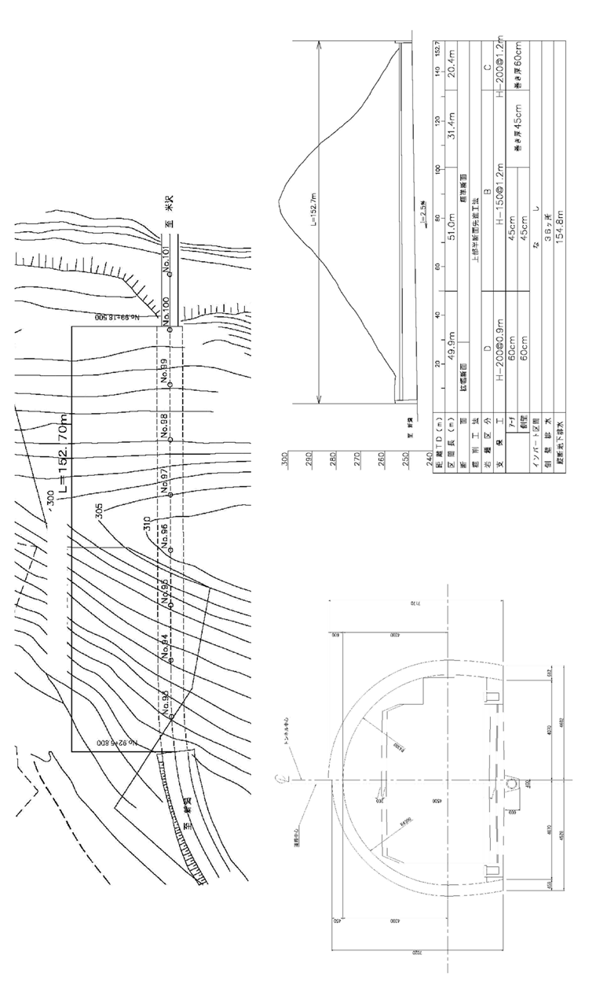

様式B
■定期点検記録様式 トンネル変状・異常箇所写真位置図 【様式B】 |  |  |  |  |  |  |  |  | 定期点検年月日 |  | 2025年○月○日 |  |  | 施設ID |  |  | 36.14033137.13861
フリガナ | ○○トンネル |  | 路線名 | 国道○○ |  |  | 管理者名 | ○○事務所 |  |  |  | 定期点検実施者 |  | ○○（株） |  |  | 起点 | 緯度 | 360825.20″
名 称 | ○○トンネル |  |  |  |  |  |  |  |  |  |  |  |  | ○○ |  |  |  | 経度 | 1370819.00″
所在地 | 自 | 三重県○○市○○ | トンネル工法 |  | 矢板工法 |  |  | トンネル延長 | L= | ○○ | ｍ | 自専道 or 一般道 | 一般道 | 代替路の有無 |  | 有 | 終点 | 緯度 | 260815.80″
 | 至 | 三重県○○市○○ | 建設年度 |  | ○○○○年 |  |  | 幅員 | L= | ○○ | ｍ |  |  | 緊急輸送道路 |  | 指定なし |  | 経度 | 1370527.40″
トンネル毎 の健全性の 診断の区分 |  | Ⅲ
 |  |  | 変状・異常 箇所数合計 |  | トンネル本体工 | 材質劣化 | Ⅱ | ○箇所 | Ⅲ | ○箇所 |  | Ⅳ | ○箇所 |  | 附属物等 の取付状態 |  | ◯ （応急措置後) |  | ○箇所
 |  |  |  |  |  | 漏水 | Ⅱ | ○箇所 | Ⅲ | ○箇所 |  | Ⅳ | ○箇所
 |  |  |  |  |  |  |  |  |  |  |  |  |  |  |  |  | ✕ |  | ○箇所
 |  |  |  |  |  | 外力 | Ⅱ | ○スパン | Ⅲ | ○スパン |  | Ⅳ | ○スパン
トンネル変状・異常箇所写真位置図

本様式（変状写真台帳）は、77条報告用様式に該当する
作成にあたっては、別参考資料「77条報告用様式（記入例）」を参考とすること

 |  |  |  |  |  | 注１：本位置図は、見下げた状態で記載すること。 注２：覆工スパン番号は横断目地毎(矢板工法の場合は上半アーチの 横断目地毎)に設定すること。 |  |  |  |  |  | 注３：写真番号に付する変状番号は、各覆工スパンの変状に対して新たに確認された場合 は順次追加していくこと。 注４：横断目地の変状は前の覆工スパン番号で計上すること。 注５：１枚に収まらない場合は、複数枚に分けて作成すること。
 | ※1 トンネル本体工の変状数は、材質劣化、漏水に起因するものは変状単位で、外力に起因するものはスパン単位で計上すること。
 | ※2 トンネル本体工の変状に対しては、措置の必要性（Ⅱ～Ⅳ）について表記すること。また、点検前に実施された措置によりⅠと判定された箇所についても記載すること。
 | ※3 附属物等の取付状態の○欄については、応急措置前に判定区分×とした箇所のうち応急措置により○判定とした箇所の数を記入すること。
 | ※4 附属物等の異常番号は、本体工と番号が重複しないよう101番以降とする等の配慮を行い、分かりやすく記録すること。

様式D-2-1´
■定期点検記録様式 トンネル全体変状展開図（機器の活用時） 【様式D-2-1’】
フリガナ |  | ○○トンネル | 路線名 | 国道○○ | 定期点検実施者 |  | ○○（株） | 定期点検年月日 | 2025年○月○日
名 称 |  | ○○トンネル | 管理者名 | ○○事務所 |  |  | ○○
トンネル変状展開図 | トンネル全体変状展開図
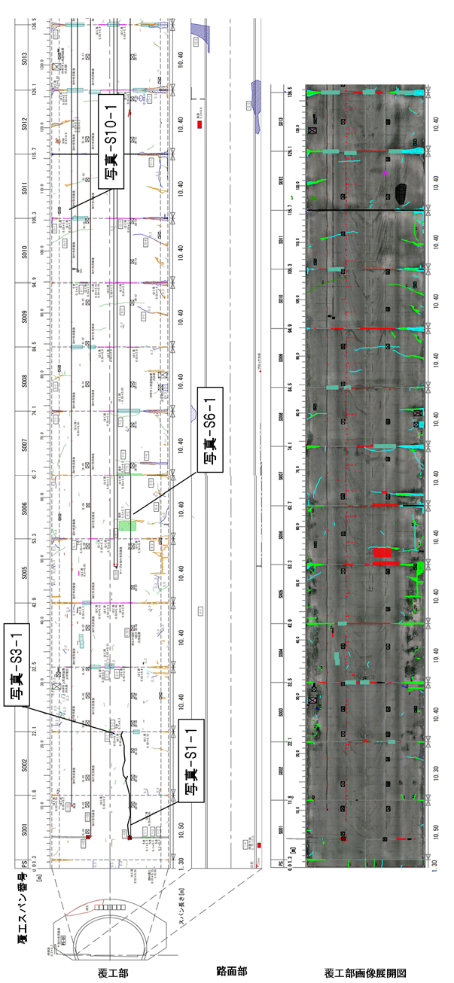

 |  |  |  |  |  | 注１：本展開図は、見下げた状態で記載すること。 注２：覆工スパン番号は横断目地毎（矢板工法の場合は上半アーチ の横断目地毎)に設定すること。 注３：横断目地の変状は前の覆工スパン番号で計上すること。 注４：１枚に収まらない場合は、複数枚に分けて作成すること。

様式D-3_S00
 |  |  |  |  |  |  |  |  |  |  |  |  |  |  |  |  |  |  |  |  |  |  |  |  |  |  | 様式F用→ | 覆工スパン |  |  | 変 状 数 |  |  |  |  |  |  |  |  |  |  |  | 変 状 規 模
 |  |  |  |  |  |  |  |  |  |  |  |  |  |  |  |  |  |  |  |  |  |  |  |  |  |  |  | 番号 | 延長 （ｍ） | 健全性の診断の 区分 | 対策区分の判定 |  |  |  |  |  |  |  |  |  |  |  | 覆工スパン長（ｍ） |  |  |  | 変状の発生範囲の規模（㎡）
■定期点検記録様式 覆工スパン別変状詳細展開図 【様式D-3】 |  |  |  |  |  |  |  |  |  |  |  |  |  |  |  |  |  |  |  |  |  |  |  |  |  |  |  |  |  |  | 外力 |  |  |  | 材質劣化 |  |  |  | 漏水 |  |  |  | 外力 注2 |  |  |  | 材質劣化 |  |  |  | 漏水
フリガナ |  | ○○トンネル | 路線名 |  | 国道○○ |  |  |  | 定期点検実施者 |  |  | ○○（株） |  |  |  |  |  |  |  | 定期点検年月日 |  |  |  | 2025年○月○日 |  |  |  |  |  |  | Ⅳ | Ⅲ | Ⅱa | Ⅱb | Ⅳ | Ⅲ | Ⅱa | Ⅱb | Ⅳ | Ⅲ | Ⅱa | Ⅱb | Ⅳ | Ⅲ | Ⅱa | Ⅱb | Ⅳ | Ⅲ | Ⅱa | Ⅱb | Ⅳ | Ⅲ | Ⅱa | Ⅱb
名 称 |  | ○○トンネル | 管理者名 |  | ○○事務所 |  |  |  |  |  |  | ○○ |  |  |  |  |  |  |  |  |  |  |  |  |  |  |  | S | 0.0m | Ⅱ |  |  |  | 1 | 0 | 0 | 0 | 1 | 0 | 0 | 0 | 1 | 0 |  | #VALUE! | #VALUE! | 0 | 0 | 0 | 1 | 0 | 0 | 0 | 1
スパン別変状展開図 | 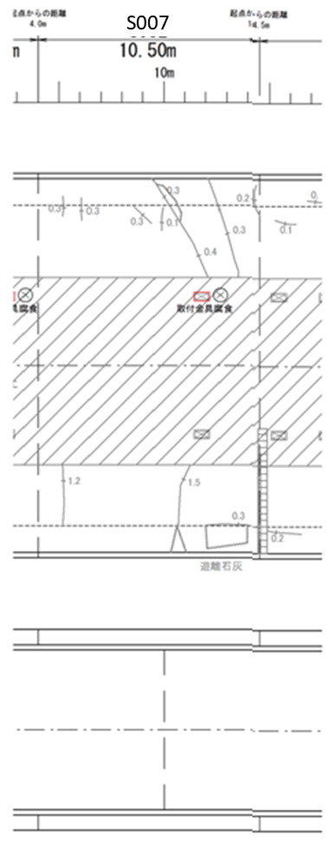 |  | 【健全性判定集計表】
 |  |  | スパン番号 |  |  |  | スパン長 |  |  | 前回定期点検時の判定 | 応急措置前の判定 | 対策区分毎の 変状の有無 |  |  |  | 対策区分毎の変状の発生範囲の規模(㎡) |  |  |  |  |  |  |  | 備考注2
 |  |  | 変状番号 | 対象箇所 | 部位区分 |  | 変状区分 | 変状種類
 |  |  |  |  |  |  |  |  |  |  |  | 外力注1 |  |  |  | 材質劣化注1 |  |  |  | 漏水注1
 |  |  |  |  |  |  |  |  |  |  |  | Ⅳ | Ⅲ | Ⅱa | Ⅱb | Ⅳ | Ⅲ | Ⅱa | Ⅱb | Ⅳ | Ⅲ | Ⅱa | Ⅱb
 |  |  | 1 | 覆工 | アーチ（右側） |  | 漏水 | 漏水 |  | Ⅱb | Ⅱb |  |  |  |  |  |  |  |  |  |  |  | 1.30 |  |  | 3
 |  |  | 2 | 覆工 | アーチ（左側） |  | 材質劣化 | うき・はく離 |  | － | Ⅱb |  |  |  |  |  |  |  | 0.90 |  |  |  |  |  |  | 2
 |  |  | 3 | 覆工 | アーチ（右側） |  | 外力 | 圧ざ、ひび割れ |  | Ⅱb | Ⅱb |  |  |  | 〇 |  |  |  |  |  |  |  |  |  |  | 1
 |  |  | 4 | 覆工 | 側壁（右側） |  | 材質劣化 | その他 |  | Ⅲ | Ⅰ |  |  |  |  |  |  |  |  |  |  |  |  | はく落防止対策補修済 |  | 2
 |  |  | 5 |  |  |  |  |  |  |  |  |  |  |  |  |  |  |  |  |  |  |  |  |  |  | 1
 |  |  | 6 |  |  |  |  |  |  |  |  |  |  |  |  |  |  |  |  |  |  |  |  |  |  | 1
 |  |  | 7 |  |  |  |  |  |  |  |  |  |  |  |  |  |  |  |  |  |  |  |  |  |  | 1
 |  |  | 8 |  |  |  |  |  |  |  |  |  |  |  |  |  |  |  |  |  |  |  |  |  |  | 1
 |  |  | 9 |  |  |  |  |  |  |  |  |  |  |  |  |  |  |  |  |  |  |  |  |  |  | 1
 |  |  | 10 |  |  |  |  |  |  |  |  |  |  |  |  |  |  |  |  |  |  |  |  |  |  | 1
 |  |  | 11 |  |  |  |  |  |  |  |  |  |  |  |  |  |  |  |  |  |  |  |  |  |  | 1
 |  |  | 12 |  |  |  |  |  |  |  |  |  |  |  |  |  |  |  |  |  |  |  |  |  |  | 1
 |  |  | 13 |  |  |  |  |  |  |  |  |  |  |  |  |  |  |  |  |  |  |  |  |  |  | 1
 |  |  | 14 |  |  |  |  |  |  |  |  |  |  |  |  |  |  |  |  |  |  |  |  |  |  | 1
 |  |  | 15 |  |  |  |  |  |  |  |  |  |  |  |  |  |  |  |  |  |  |  |  |  |  | 1
 |  |  | 16 |  |  |  |  |  |  |  |  |  |  |  |  |  |  |  |  |  |  |  |  |  |  | 1
 |  |  | 17 |  |  |  |  |  |  |  |  |  |  |  |  |  |  |  |  |  |  |  |  |  |  | 1
 |  |  | 18 |  |  |  |  |  |  |  |  |  |  |  |  |  |  |  |  |  |  |  |  |  |  | 1
 |  |  | 19 |  |  |  |  |  |  |  |  |  |  |  |  |  |  |  |  |  |  |  |  |  |  | 1
 |  |  | 20 |  |  |  |  |  |  |  |  |  |  |  |  |  |  |  |  |  |  |  |  |  |  | 1
 |  |  | 21 |  |  |  |  |  |  |  |  |  |  |  |  |  |  |  |  |  |  |  |  |  |  | 1
 |  |  | 22 |  |  |  |  |  |  |  |  |  |  |  |  |  |  |  |  |  |  |  |  |  |  | 1
 |  |  | 23 |  |  |  |  |  |  |  |  |  |  |  |  |  |  |  |  |  |  |  |  |  |  | 1
 |  |  | 24 |  |  |  |  |  |  |  |  |  |  |  |  |  |  |  |  |  |  |  |  |  |  | 1
 |  |  | 集計 判定 診断 | 変状の発生規模合計(㎡) |  |  |  |  |  |  |  | － |  |  |  | 0.00 | 0.00 | 0.00 | 0.90 | 0.00 | 0.00 | 0.00 | 1.30 | 覆工スパン単位の 健全性の 診断の区分 | Ⅱ
 |  |  |  | 対策区分の 判定結果 |  | 対策区分毎の変状数注3 |  |  |  |  |  | Ⅳ | Ⅲ | Ⅱa | Ⅱb | Ⅳ | Ⅲ | Ⅱa | Ⅱb | Ⅳ | Ⅲ | Ⅱa | Ⅱb
 |  |  |  |  |  |  |  |  |  |  |  |  |  |  | 1 | 0 | 0 | 0 | 1 | 0 | 0 | 0 | 1

 |  |  | 所見

 |  |  | 注1：誤記入防止のため、当該変状区分以外のセルは灰色表示とすること。
 |  |  | 注2：応急措置を実施した場合は、その詳細を備考に記載すること。
 |  |  | 注3：外力は覆工スパン単位、材質劣化、漏水は変状単位とすること。
（以下、印刷不要）
※1：本シートは作成洩れのないよう、変状が無くても全スパン分を作成すること．また変状展開図は、様式D-2-1、様式D-2-1'と同じものを覆工スパン単位で拡大し掲載すること。
※2：変状番号は、様式D-1-1で記入した番号と整合させること。
※3：対策区分毎の変状発生規模は、様式D-1-1に記載した面積を記入すること（ただし外力はスパン単位で評価するため変状の有無の欄には面積でなく○を記入し、備考欄に状況を記入）。
※4：本様式は覆工スパン毎に作成すること。
※5：変状数が多い場合は、適時、表の行を増やして覆工スパン毎に1枚のシートに収めること。また、1スパン１シートとし、スパンに合わせてシートを追加すること。
※6：対策区分毎の変状の発生範囲の規模とは，対策を行う際に参考となる変状の長さや面積であり，変状を包含する長さや面積とする。
※7：対策範囲を示す発生範囲の規模を面積で記入することが妥当ではない変状は、発生範囲の規模の欄に○を記入するとともに、備考に内容を記入すること。

様式G
■定期点検記録様式 健全性の診断の区分に関する所見【様式G】 |  |  |  | 施設ID
フリガナ | ○○トンネル | 路線名 | 定期点検実施者 | 定期点検年月日
名 称 | ○○トンネル | 管理者名
道路トンネルの健全性の診断の区分の所見

本様式（変状写真台帳）は、77条報告用様式に該当する
作成にあたっては、別参考資料「77条報告用様式（記入例）」を参考とすること

(参考)リスト
様式A～B
トンネルの分類 | トンネル工法 | 自専道or一般道 | 緊急輸送路 | 代替路
陸上トンネル（掘進工法） | 山岳トンネル工法（NATM） | 自専道 | 一次 | 有
陸上トンネル（開削工法） | 矢板工法 | 一般道 | 二次 | 無
陸上トンネル（その他） | 開削工法 |  | 三次
水底トンネル（掘進工法） | シールド工法 |  | 市町村指定
水底トンネル（沈埋工法） | その他 |  | 指定なし
水底トンネル（開削工法） | 不明
水底トンネル（その他）

様式C-1-1(本体工)、C-2、D-1-1、D-3
対象箇所 | 部位区分 | 変状区分 | 変状種類 | 対策区分 | 健全性 | 調査の要否 | 措置の要否 | 実施有無
覆工 | アーチ（右側） | 外力 | 圧ざ、ひび割れ | Ⅰ | Ⅰ | 要 | 要監視 | 未
坑門 | アーチ（左側） | 材質劣化 | うき・はく離 | Ⅱa | Ⅱ | 否 | 要対策 | 済
内装板 | アーチ（天端） | 漏水 | 鋼材腐食 | Ⅱb | Ⅲ |  | 否 | 継続
天井板 | アーチ（全周） |  | 変形・移動 | Ⅲ | Ⅳ
覆工
路面 | 側壁（右側） |  | 沈下 | Ⅳ | －
その他 | 側壁（左側） |  | 隆起 | －
 | 横断目地（右側） |  | 巻厚の不足または減少、背面空洞
 | 横断目地（左側） |  | 補修・補強材の破損
 | 横断目地（天端） |  | 漏水
 | 横断目地（全周） |  | 滞水
 | 水平打ち継ぎ目（右側） |  | 土砂流出
 | 水平打ち継ぎ目（左側） |  | その他
 | 面壁・妻壁等
 | その他

坑門
 | 面壁・妻壁等
 | その他

内装板
 | 側壁
 | その他

天井版
 | 車道側
 | ダクト側
 | その他

路面
 | 車道
 | 歩道
 | 監査歩路
 | 側溝
 | その他
その他
 | その他

照明施設
様式C-1-2（附属物）、D-1-2
施設の内訳 | 対象箇所 | 部位区分 | 異常の種類 | 異常判定区分 | 健全性 | 実施有無
照明施設 | 灯具 | 附属物本体 | 破断 | Ⅰ | ○ | 未
換気施設 | ケーブル本体 | 取付部材 | 緩み、脱落 | Ⅱ | × | 済
非常用施設 | ケーブル本体以外 | ボルト・ナット，アンカー類 | 亀裂 | Ⅲ |  | 継続
その他施設 |  |  | 腐食
 | ジェットファン |  | 変形，欠損
換気施設
 | VI計 |  | がたつき
 | CO計 |  | その他
 | 風向風速計 |  | 機能性の低下
 | その他

 | 通話型通報設備
 | 操作型通報設備
 | 自動通報設備
非常用施設
 | 非常警報設備
 | 点 滅 灯
 | 音信号発生器
 | 消 火 器
 | 消火栓設備
 | 誘導表示施設
 | 避難情報提供設備
 | 排煙設備
 | 給水栓設備
 | 無線通信補助設備
 | 水噴霧設備
 | 監視設備
 | その他

その他施設
 | 標識
 | 天井板取付部材
 | 内装板取付部材
 | 吸音板取付部材
 | その他

